出庫管理
画面仕様書 |  |  | システム名称 |  |  | サブシステム名称 |  |  |  | クラス番号
 |  |  |  |  |  |  |  |  |  | 2B29KN
名称 | 出庫管理画面 |  | 入出庫管理システム |  |  | 出庫管理システム |  |  |  | 氏名
 |  |  |  |  |  |  |  |  |  | 河田佑樹
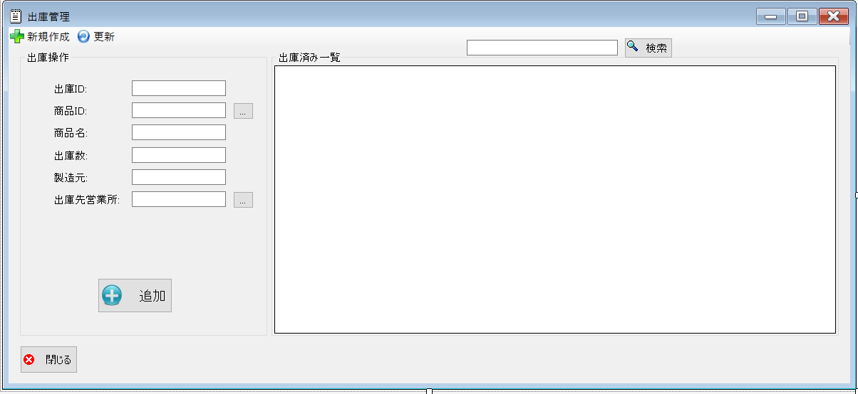
 |  |  |  |  |  |  | 画面詳細

 |  |  |  |  |  |  | フォーム名 |  | lssueList

 |  |  |  |  |  |  | 画面サイズ |  | 1199, 548

 |  |  |  |  |  |  | 背景色 |  | 規定値

 |  |  |  |  |  |  | 文字種類 |  | MSUI

 |  |  |  |  |  |  | 文字サイズ |  | 9

 |  |  |  |  |  |  | 文字色 |  | 黒

 |  |  |  |  |  |  | 注意事項

 | 名称 | 使用コントロール | Caption | 初期値 | 必須入力 | TAB順 | 桁制限 | その他
1 | toolStripButtonNew | button | 新規作成 |  |  | -
2 | toolStripButtonRefresh | button | 更新 |  |  | 1
3 | groupBox1 | groupBox | 在庫操作
4 | label1 | label | 出庫ID
5 | textbox1 | textbox |  |  | 〇 | 2
6 | label2 | label | 発注ID
7 | textbox2 | textbox |  |  | 〇 | 3
8 | button2 | button | … |  |  | 4
9 | label8 | label | 商品ID
10 | textbox3 | textbox |  |  | 〇 | 5
11 | label3 | label | 商品名
12 | textbox4 | textbox |  |  | 〇 | 6
13 | label5 | label | 出庫数
14 | textbox5 | textbox |  |  | 〇 | 7
15 | label6 | label | 製造元
16 | textbox6 | textbox |  |  | 〇 | 8
17 | label7 | label | 出庫先営業所
18 | textbox7 | textbox |  |  | 〇 | 9
19 | button3 | button | … |  |  | 10
20 | buttonadd | button | 追加 |  |  | 11
21 | SearchTextbox | textbox |  |  |  | 12
22 | buttonSearch | button | 検索 |  |  | 13
23 | groupBox2 | groupBox | 在庫済み一覧
24 | button1 | buttton | 閉じる |  |  | 14
25
26
27
28
29
30

その他

 | 数量を入力すると商品マスターを参照して自動的に仕入価格を入力されるようにする

